TOP AD
HOME AD / Modello di testo

La sezione TOP AD è composta dalla scenografia, da una headline, da una subline e dal link,
che punta alla pagina della campagna (se selezionata), alla pagina del rivenditore o al mercato.

Contenuti TOP AD (IL LOGO DEVE ESSERE INTEGRATO NELL’IMMAGINE)

Lingua | Ad | Headline | Max. 80 caratteri | Subline | Max. 30 caratteri | Collegamento: Inserire URL
DE | 1 |  | 0 |  | 0
FR | 1 |  | 0 |  | 0
IT | 1 |  | 0 |  | 0

Anteprima TOP AD

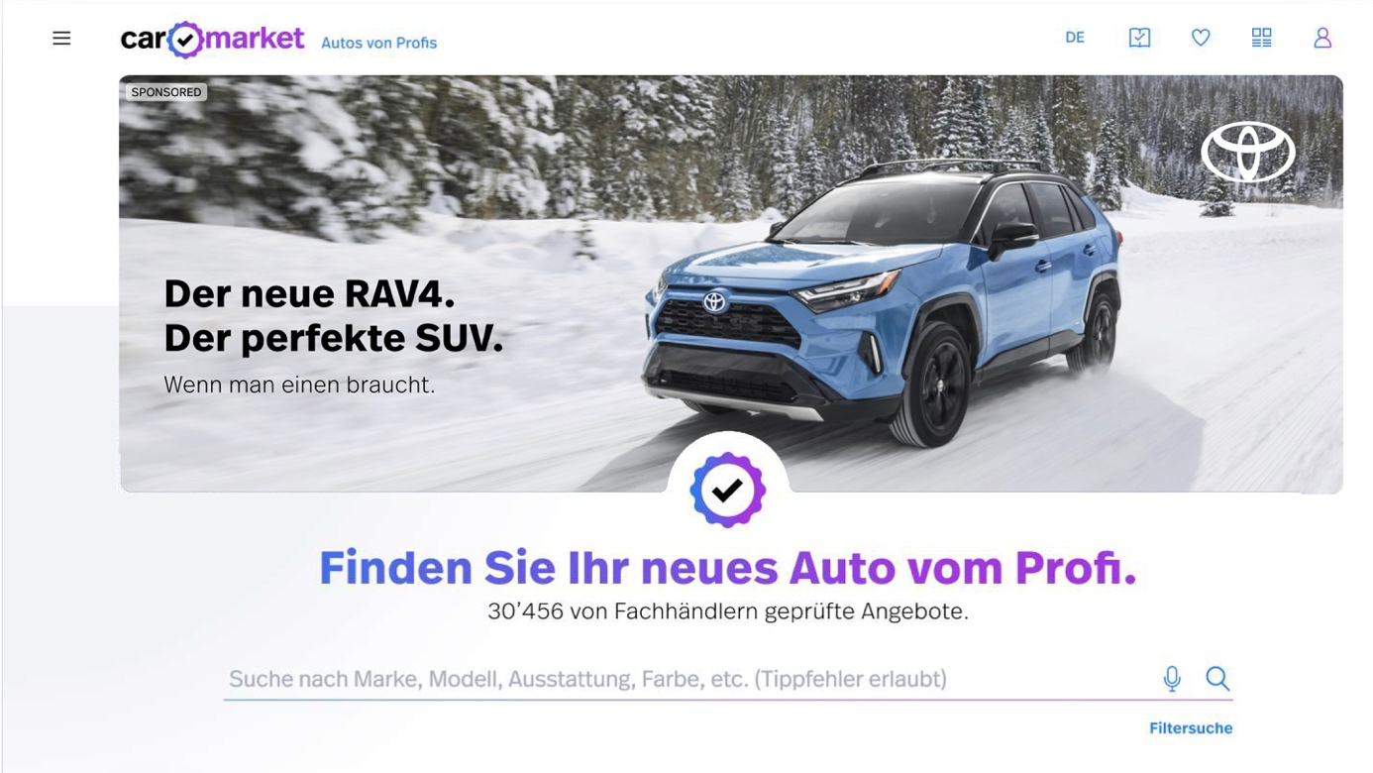

TOP AD - Formato immagine
- Formato Desktop 50:17
- Formato mobile 4:3
TOP AD - Colore carattere
- Selezionabile: Nero o bianco

Sezione TOP AD

Headline

Subline

 |  | DIRETTAMENTE AI CONTENUTI

 |  | DATI DI CONTATTO
 |  | TOP AD
 |  | PAGINA CAMPAGNA PANORAMICA
 |  | PAGINA CAMPAGNA TOP SECTION
 |  | PAGINA CAMPAGNA ELEMENTI IMMAGINE/TESTO
 |  | PAGINA CAMPAGNA VIDEO
 |  | PAGINA CAMPAGNA CTA
 |  | RIQUADRO

